关系图
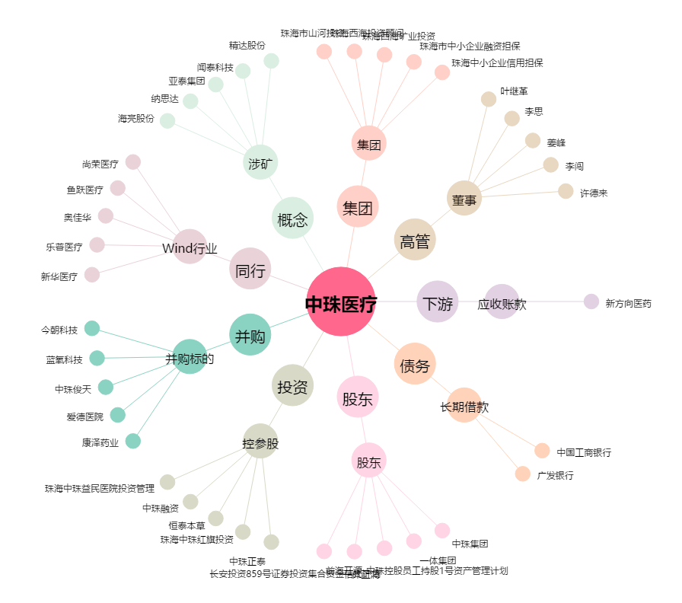
中珠医疗[600568.SH] - 关系概览图

